Sheet1
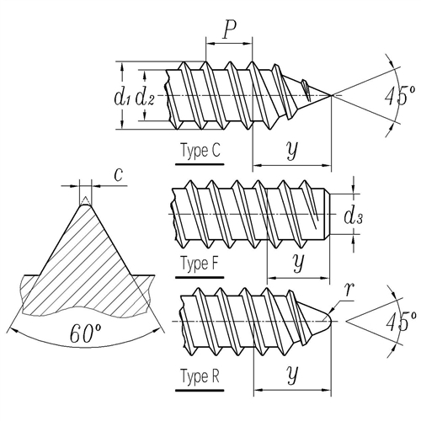

ST 自攻螺纹
螺纹 | ST 1.5 | ST 1.9 | ST 2.2 | ST 2.6 | ST 2.9 | ST 3.3 | ST 3.5 | ST 3.9 | ST 4.2 | ST 4.8 | ST 5.5 | ST 6.3 | ST 8 | ST 9.5
螺距 | 0.5 | 0.6 | 0.8 | 0.9 | 1.1 | 1.3 | 1.3 | 1.3 | 1.4 | 1.6 | 1.8 | 1.8 | 2.1 | 2.1
d1 / 最大值 | 1.52 | 1.9 | 2.24 | 2.57 | 2.9 | 3.3 | 3.53 | 3.91 | 4.22 | 4.8 | 5.46 | 6.25 | 8 | 9.65
d1 / 最小值 | 1.38 | 1.76 | 2.1 | 2.43 | 2.76 | 3.12 | 3.35 | 3.73 | 4.04 | 4.62 | 5.28 | 6.03 | 7.78 | 9.43
d2 / 最大值 | 0.91 | 1.24 | 1.63 | 1.9 | 2.18 | 2.39 | 2.64 | 2.92 | 3.1 | 3.58 | 4.17 | 4.88 | 6.2 | 7.85
d2 / 最小值 | 0.84 | 1.17 | 1.52 | 1.8 | 2.08 | 2.29 | 2.51 | 2.77 | 2.95 | 3.43 | 3.99 | 4.7 | 5.99 | 7.59
d3 / 最大值 | 0.79 | 1.12 | 1.47 | 1.73 | 2.01 | 2.21 | 2.41 | 2.67 | 2.84 | 3.3 | 3.86 | 4.55 | 5.84 | 7.44
d3 / 最小值 | 0.69 | 1.02 | 1.37 | 1.6 | 1.88 | 2.08 | 2.26 | 2.51 | 2.69 | 3.12 | 3.68 | 4.34 | 5.64 | 7.24
c / 最大值 | 0.1 | 0.1 | 0.1 | 0.1 | 0.1 | 0.1 | 0.1 | 0.1 | 0.1 | 0.15 | 0.15 | 0.15 | 0.15 | 0.15
r ≈ | - | - | - | - | - | - | 0.5 | 0.6 | 0.6 | 0.7 | 0.8 | 0.9 | 1.1 | 1.4
y / Type C | 1.4 | 1.6 | 2 | 2.3 | 2.6 | 3 | 3.2 | 3.5 | 3.7 | 4.3 | 5 | 6 | 7.5 | 8
y / Type F | 1.1 | 1.2 | 1.6 | 1.8 | 2.1 | 2.5 | 2.5 | 2.7 | 2.8 | 3.2 | 3.6 | 3.6 | 4.2 | 4.2
y / Type R | - | - | - | - | - | - | 2.7 | 3 | 3.2 | 3.6 | 4.3 | 5 | 6.3 | -
编号 | 0 | 1 | 2 | 3 | 4 | 5 | 6 | 7 | 8 | 10 | 12 | 14 | 16 | 20

